关系图
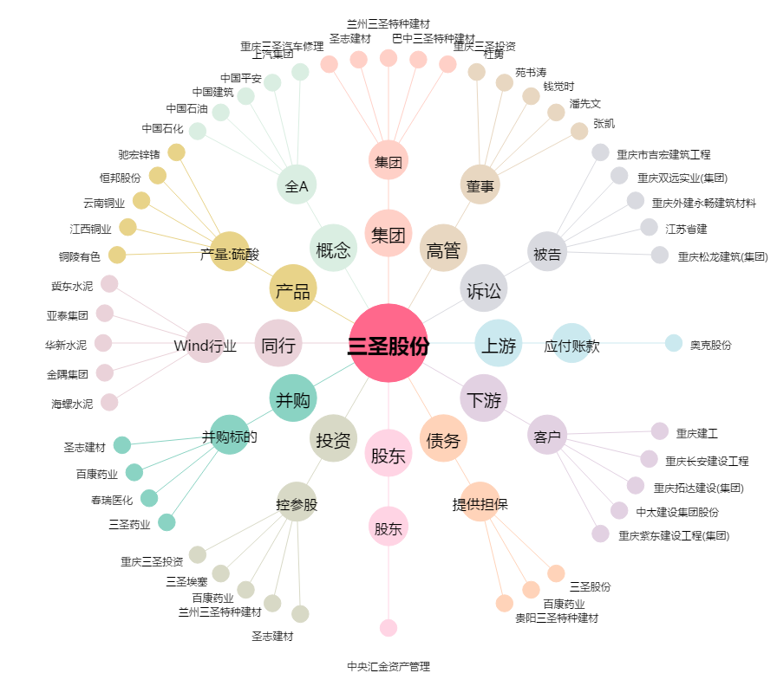
三圣股份[002742.SZ] - 关系概览图

